Karte
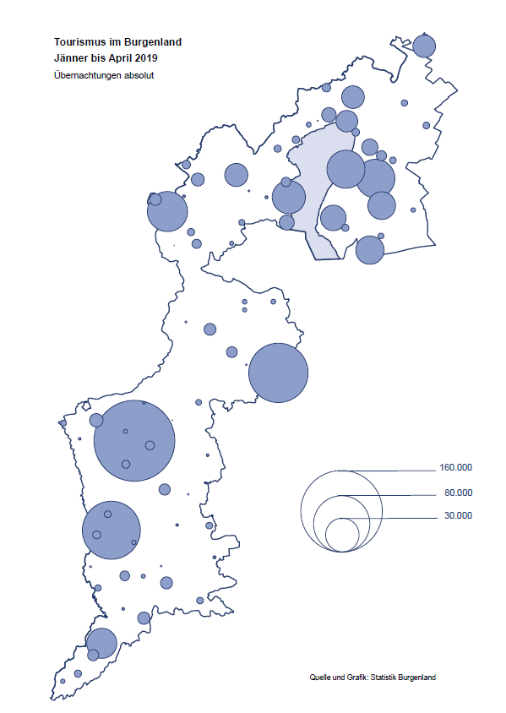

Bgld
Ankünfte nach Unterkunftsart |  |  |  |  |  |  |  | Übernachtungen nach Unterkunftsart |  |  |  |  |  |  |  | Daten für Grafik 2:
April 2019 |  |  |  |  |  |  |  | April 2019 |  |  |  |  |  |  |  |  | Monat | 2019 | 2018 | Ø 2008-2018 | 2018 | 2017 | 2016 | 2015 | 2014 | 2013 | 2012 | 2011 | 2010 | 2009 | 2008

Unterkunftsart | Ankünfte |  |  |  |  |  |  | Unterkunftsart | Übernachtungen |  |  |  |  |  |  |  |  | 691,224 | 3,050,564 | 2,942,790 | 3,050,564 | 3,092,657 | 3,084,025 | 2,914,691 | 2,912,637 | 2,853,243 | 2,938,655 | 2,933,357 | 2,911,034 | 2,866,984 | 2,812,852
 | Inländer |  | Ausländer |  | insgesamt |  |  |  | Inländer |  | Ausländer |  | insgesamt
 | 2018 | 2019 | 2018 | 2019 | 2018 | 2019 | % |  | 2018 | 2019 | 2018 | 2019 | 2018 | 2019 | % | Jänner | 1 | 142,561 | 145,246 | 133,615 | 145,246 | 145,386 | 144,674 | 134,038 | 133,981 | 132,179 | 136,230 | 128,519 | 131,684 | 122,258 | 115,574
 |  |  |  |  |  |  |  |  |  |  |  |  |  |  |  | Feber | 2 | 140,588 | 142,295 | 135,302 | 142,295 | 142,728 | 145,581 | 135,782 | 142,631 | 131,305 | 135,387 | 132,050 | 130,518 | 123,475 | 126,575
Burgenland | 68,696 | 69,032 | 13,670 | 19,214 | 82,366 | 88,246 | 7.1% | Burgenland | 186,121 | 191,411 | 37,904 | 53,411 | 224,025 | 244,822 | 9.3% | März | 3 | 163,253 | 168,732 | 153,629 | 168,732 | 155,317 | 173,021 | 148,988 | 147,200 | 164,265 | 148,907 | 139,865 | 155,416 | 138,932 | 149,276
Gewerbl. Beherbergungsbetrieb | 49,275 | 49,190 | 9,391 | 13,626 | 58,666 | 62,816 | 7.1% | Gewerbl. Beherbergungsbetrieb | 119,102 | 109,943 | 25,021 | 35,100 | 144,123 | 145,043 | 0.6% | April | 4 | 244,822 | 224,025 | 204,805 | 224,025 | 232,034 | 202,440 | 201,029 | 212,756 | 185,187 | 215,698 | 211,430 | 193,387 | 206,323 | 168,549
5/4-Stern | 35,345 | 35,238 | 5,385 | 8,268 | 40,730 | 43,506 | 6.8% | 5/4-Stern | 89,533 | 81,118 | 15,196 | 22,320 | 104,729 | 103,438 | -1.2% | Mai | 5 |  | 306,488 | 292,060 | 306,488 | 278,950 | 328,809 | 292,559 | 285,056 | 297,188 | 278,023 | 257,616 | 283,574 | 289,084 | 315,313
3-Stern | 11,576 | 11,862 | 3,336 | 4,682 | 14,912 | 16,544 | 10.9% | 3-Stern | 24,481 | 24,509 | 8,144 | 10,675 | 32,625 | 35,184 | 7.8% | Juni | 6 |  | 312,160 | 303,528 | 312,160 | 347,452 | 298,750 | 304,686 | 319,646 | 276,693 | 292,628 | 343,074 | 294,830 | 286,635 | 262,249
2/1-Stern | 2,354 | 2,090 | 670 | 676 | 3,024 | 2,766 | -8.5% | 2/1-Stern | 5,088 | 4,316 | 1,681 | 2,105 | 6,769 | 6,421 | -5.1% | Juli | 7 |  | 431,967 | 419,101 | 431,967 | 436,808 | 437,717 | 417,086 | 403,168 | 408,674 | 409,575 | 413,893 | 419,841 | 420,238 | 411,149
Privatquartier nicht auf Bauernhof | 2,425 | 2,312 | 834 | 961 | 3,259 | 3,273 | 0.4% | Privatquartier nicht auf Bauernhof | 4,596 | 4,509 | 2,194 | 2,433 | 6,790 | 6,942 | 2.2% | Aug | 8 |  | 486,508 | 504,986 | 486,508 | 503,565 | 510,434 | 483,048 | 494,104 | 488,499 | 519,743 | 517,405 | 525,560 | 512,657 | 513,324
Privatquartier auf Bauernhof | 1,517 | 1,326 | 379 | 513 | 1,896 | 1,839 | -3.0% | Privatquartier auf Bauernhof | 3,146 | 2,864 | 1,341 | 2,021 | 4,487 | 4,885 | 8.9% | Sept | 9 |  | 294,404 | 282,073 | 294,404 | 306,558 | 299,008 | 282,739 | 260,716 | 264,879 | 291,135 | 281,631 | 278,944 | 280,762 | 262,031
Campingplatz | 10,652 | 9,958 | 1,635 | 2,164 | 12,287 | 12,122 | -1.3% | Campingplatz | 25,373 | 25,010 | 4,497 | 6,632 | 29,870 | 31,642 | 5.9% | Okt | 10 |  | 217,367 | 210,252 | 217,367 | 218,450 | 217,470 | 203,272 | 206,019 | 203,858 | 211,959 | 211,883 | 214,636 | 205,217 | 202,645
Kurheim der Sozialvers.träger | 481 | 451 | 0 | 3 | 481 | 454 | -5.6% | Kurheim der Sozialvers.träger | 11,993 | 11,051 | 24 | 47 | 12,017 | 11,098 | -7.6% | Nov | 11 |  | 183,958 | 171,903 | 183,958 | 181,241 | 179,370 | 171,475 | 171,477 | 179,421 | 179,009 | 165,174 | 163,604 | 153,273 | 162,933
Private und öffentliche Kurheime | 978 | 1,950 | 0 | 7 | 978 | 1,957 | 100.1% | Private und öffentliche Kurheime | 14,616 | 28,933 | 0 | 76 | 14,616 | 29,009 | 98.5% | Dez | 12 |  | 137,414 | 131,534 | 137,414 | 144,168 | 146,751 | 139,989 | 135,883 | 121,095 | 120,361 | 130,817 | 119,040 | 128,130 | 123,234
Jugendherberge | 552 | 690 | 39 | 54 | 591 | 744 | 25.9% | Jugendherberge | 877 | 1,418 | 74 | 78 | 951 | 1,496 | 57.3%
Ferienwohnung, Ferienhaus | 2,386 | 2,689 | 1,096 | 1,575 | 3,482 | 4,264 | 22.5% | Ferienwohnung, Ferienhaus | 5,778 | 6,854 | 4,319 | 6,365 | 10,097 | 13,219 | 30.9% | Überschrift1: | Übernachtungen im Burgenland 2015
Sonstige Unterkunft | 430 | 466 | 296 | 311 | 726 | 777 | 7.0% | Sonstige Unterkunft | 640 | 829 | 434 | 659 | 1,074 | 1,488 | 38.5% | Überschrift2: | im Vergleich zu 2015 und Ø 2005-2015

Übernachtungen im April nach Unterkunftsarten
Übernachtungen nach Monaten
 | Ø 2008-2018 | 2018 | 2019
Jänner | 133,615 | 145,246 | 142,561
Feber | 135,302 | 142,295 | 140,588
März | 153,629 | 168,732 | 163,253
April | 204,805 | 224,025 | 244,822
Mai | 292,060 | 306,488
Juni | 303,528 | 312,160
Juli | 419,101 | 431,967
Aug | 504,986 | 486,508
Sept | 282,073 | 294,404
Okt | 210,252 | 217,367
Nov | 171,903 | 183,958
Dez | 131,534 | 137,414
 |  |  |  |  |  |  |  |  |  |  |  |  |  |  |  | Daten für Grafik 1:
 |  |  |  |  |  |  |  |  |  |  |  |  |  |  |  |  | 2019 | 2018
 |  |  |  |  |  |  |  |  |  |  |  |  |  |  |  | 5/4-Stern | 103,438 | 104,729
 |  |  |  |  |  |  |  |  |  |  |  |  |  |  |  | 3-Stern | 35,184 | 32,625
 |  |  |  |  |  |  |  |  |  |  |  |  |  |  |  | 2/1-Stern | 6,421 | 6,769
 |  |  |  |  |  |  |  |  |  |  |  |  |  |  |  | Privatquartier | 11,827 | 11,277
 |  |  |  |  |  |  |  |  |  |  |  |  |  |  |  | Campingplatz | 31,642 | 29,870
 |  |  |  |  |  |  |  |  |  |  |  |  |  |  |  | Kurheim, Erhol. | 40,107 | 26,633
 |  |  |  |  |  |  |  |  |  |  |  |  |  |  |  | Sonst. Unterk. | 16,203 | 12,122

 |  |  |  |  |  |  |  |  |  |  |  |  |  |  |  | Kontrolle | 244,822 | 224,025

6 |  |  |  |  |  |  |  |  | 7

Übernachtungen im Burgenland im November |  |  |  |  |  |  |  |  | Übernachtungen im Burgenland 2011
nach Unterkunftsarten |  |  |  |  |  |  |  |  | im Vergleich zu 2010 und Ø 2000-2010

Gemeinde20
Die 20 Gemeinden mit den meisten Übernachtungen
April 2019

Gemeinde | Ankünfte |  |  | Übernachtungen
 | 2018 | 2019 | % | 2018 | 2019 | %

Bad Tatzmannsdorf | 8,276 | 8,879 | 7.3% | 43,121 | 43,178 | 0.1%
Podersdorf am See | 13,369 | 13,459 | 0.7% | 30,895 | 33,109 | 7.2%
Lutzmannsburg | 7,413 | 9,429 | 27.2% | 17,206 | 21,728 | 26.3%
Stegersbach | 7,117 | 7,639 | 7.3% | 17,832 | 19,597 | 9.9%
Rust | 4,640 | 4,826 | 4.0% | 11,886 | 12,165 | 2.3%
Illmitz | 4,645 | 4,198 | -9.6% | 12,286 | 12,146 | -1.1%
Frauenkirchen | 4,624 | 5,487 | 18.7% | 8,495 | 10,574 | 24.5%
Bad Sauerbrunn | 1,117 | 1,150 | 3.0% | 9,480 | 10,258 | 8.2%
Pamhagen | 1,742 | 1,984 | 13.9% | 5,944 | 7,743 | 30.3%
Jennersdorf | 3,093 | 3,257 | 5.3% | 7,195 | 7,332 | 1.9%
Sankt Andrä am Zicksee | 996 | 793 | -20.4% | 6,550 | 6,224 | -5.0%
Mörbisch am See | 1,894 | 2,114 | 11.6% | 4,555 | 5,375 | 18.0%
Eisenstadt | 2,151 | 2,418 | 12.4% | 3,732 | 4,657 | 24.8%
Parndorf | 2,286 | 3,168 | 38.6% | 3,287 | 4,460 | 35.7%
Neusiedl am See | 2,208 | 2,007 | -9.1% | 4,210 | 4,369 | 3.8%
Kittsee | 188 | 210 | 11.7% | 3,168 | 3,269 | 3.2%
Jois | 1,380 | 1,340 | -2.9% | 2,635 | 2,771 | 5.2%
Gols | 1,058 | 1,168 | 10.4% | 2,831 | 2,602 | -8.1%
Oggau am Neusiedler See | 867 | 700 | -19.3% | 2,178 | 1,988 | -8.7%
Mönchhof | 83 | 280 |  | 247 | 1,933

Die 10 Gemeinden mit den meisten Übernachtungen im April
 |  |  |  |  |  |  |  | Daten für Grafik: | 2018 | 2019 | 2018 | 2019
 |  |  |  |  |  |  | 1 | Bad Tatzmannsdorf | 43,121 | 43,178 | 72.2 | 64.5
 |  |  |  |  |  |  | 2 | Podersdorf am See | 30,895 | 33,109 | 51.8 | 49.4
 |  |  |  |  |  |  | 3 | Lutzmannsburg | 17,206 | 21,728 | 28.8 | 32.4
 |  |  |  |  |  |  | 4 | Stegersbach | 17,832 | 19,597 | 29.9 | 29.3
 |  |  |  |  |  |  | 5 | Rust | 11,886 | 12,165 | 19.9 | 18.2
 |  |  |  |  |  |  | 6 | Illmitz | 12,286 | 12,146 | 20.6 | 18.1
 |  |  |  |  |  |  | 7 | Frauenkirchen | 8,495 | 10,574 | 14.2 | 15.8
 |  |  |  |  |  |  | 8 | Bad Sauerbrunn | 9,480 | 10,258 | 15.9 | 15.3
 |  |  |  |  |  |  | 9 | Pamhagen | 5,944 | 7,743 | 10.0 | 11.6
 |  |  |  |  |  |  | 10 | Jennersdorf | 7,195 | 7,332 | 12.1 | 10.9
 |  |  |  |  |  |  |  | restliche Gemeinden | 59,685 | 66,992 | 100.0 | 100.0

 |  |  |  |  |  |  |  | Insgesamt | 224,025 | 244,822

16

Karte InlAusl
